箱子和区域的位置
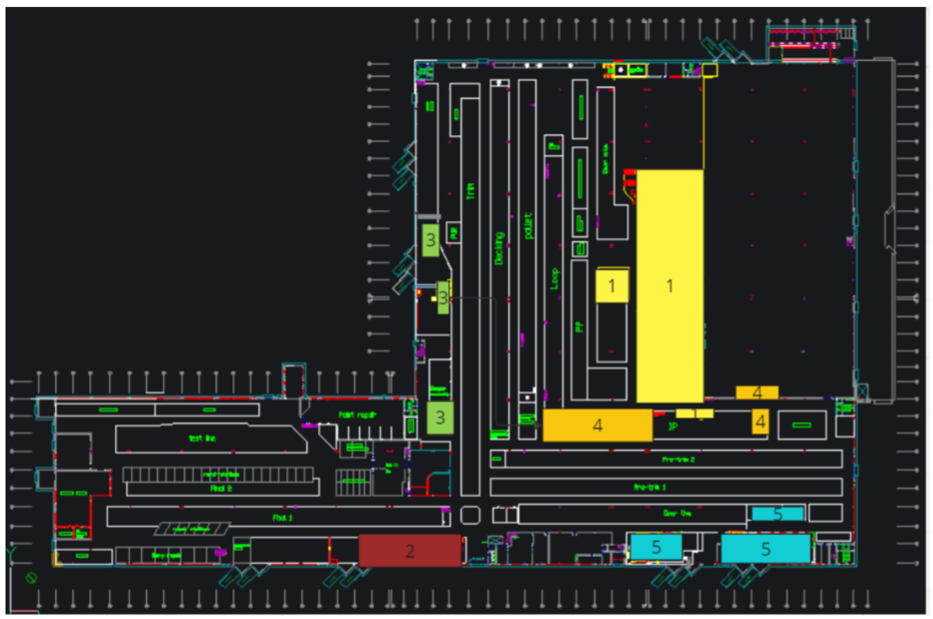
区域 | 位置 | 设备名称 | IP地址
区域1-1 | LC | DAQPTS-AX01 | 10.240.97.215
 |  | DAQPTS-AX02 | 10.240.97.214
 |  | DAQPTS-AX03 | 10.240.97.102
 |  | DAQPTS-AX04 | 10.240.97.103
 |  | DAQPTS-AX05 | 10.240.97.104
 |  | DAQPTS-AX06 | 10.240.97.105
 |  | DAQPTS-AX07 | 10.240.97.106
区域1-2 | LC（小） | DAQPTS-AX08 | 10.240.97.107
区域2-1 | 玻璃房 | DAQPTS-AX09 | 10.240.92.101
区域3-1 | trim1 | DAQPTS-AX10 | 10.240.93.122
区域3-2 | trim2 | DAQPTS-AX11 | 10.240.100.248
区域3-3 | trim3 | DAQPTS-AX12 | 10.240.92.15
区域4-1 | IP线 | DAQPTS-AX13 | 10.240.97.157
区域4-2 |  | DAQPTS-AX14 | 10.240.97.108
区域4-3 |  | DAQPTS-AX15 | 10.240.97.158
区域5-1 | 门线 | DAQPTS-AX16 | 10.240.100.161
区域5-2 | 门线 | DAQPTS-AX17 | 10.240.100.162
区域5-3 | 门线 | DAQPTS-AX18 | 10.240.100.163
RDC区域 | RDC | DAQPTS-AX19 | 10.240.98.211
电脑1 |  | DAQC-PTS-01 | 10.240.92.102
电脑2 |  | DAQC-PTS-02 | 10.240.97.109
电脑3 |  | DAQC-PTS-03 | 10.240.97.110
电脑4 |  | DAQC-PTS-04 | 10.240.98.212

